Велопарковки
 |  |  |  ТОВ "Імпекс-груп Україна" тел.: (044) 331-46-23 моб.: (067) 403-99-10 / (063) 855-48-03 e-mail: 3314623@gmail.com / impex3000@gmail.com Офіс: 02090, м. Київ, вул. Алматинська, 6 Склад: м. Київ, вул. Радистів, 76, тел.: (067) 354-72-82

Велопарковки |  |  |  |  | 2024-04-04
№ п/п | Арт. | Назва | Фото | Характеристики | Опт від 5 шт. з ПДВ | Ціна з ПДВ
1 | вп064 | Велопарковка 2.1 (3) | 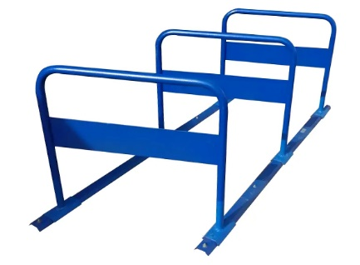 | Кількість веломісць: 6 Довжина: 1920 мм Ширина: 920 мм Висота: 750 мм Матеріал: чорний метал, порошкове фарбування Вага: 25 кг Спосіб кріплення: під анкер (не входять в комплект) Розмір рекламного поля: 150х750 мм (2 сторони) | 4,800 | 4,800
2 | 01625 | Велопарковка ППП-4 | 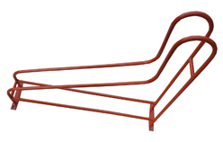 | Кількість веломісць: 1 Довжина: 555 мм Ширина: 130(60) мм Висота: 510 мм Матеріал: чорний метал Ø10 мм, порошкове фарбування Колір: помаранчевий Вага: 2,7 кг | 500 | 500
3 | 30003 | Велопарковка «СІТІ-3000» (розбірна) | 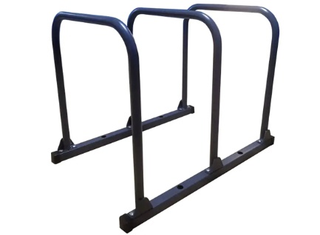 | Кількість веломісць: 3 Довжина: 900 мм Ширина: 600 мм Висота: 700 мм Ширина веломісця: 360 мм Матеріал основи: чорний метал, труба 40х40х2 мм Матеріал дуг: чорний метал, труба 32х2 мм Колір: графітовий, порошкове фарбування | 2,330 | 2,495
4 | 03826 | Велопарковка "Місто-1" (на 5 веломісць) | 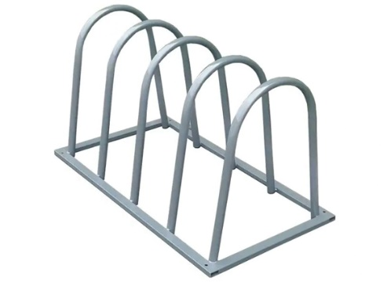 | Матеріал: труба металева Ø 32х1,5 мм; 40х20х1,5 Порошкове фарбування згідно палітрі RAL | 4,620 | 4,900
5 |  |  |  | Матеріал: Сталь нержавіюча | 9,075 | 9,625
 |  |  |  | Кількість веломісць: 5 Довжина: 1480 мм Ширина: 630 мм Висота: 650 мм Ширина веломісця: 220 мм
6 | 78977 | Велопарковка "Місто-1" (на 4 веломісць) | 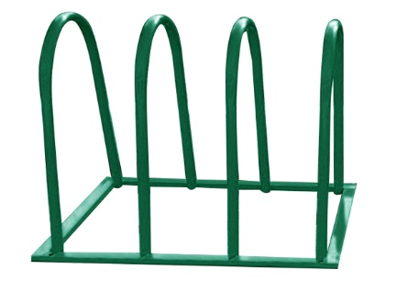 | Кількість веломісць: 4 Довжина: 1120 мм Ширина: 630 мм Висота: 650 мм Ширина веломісця: 220 мм Матеріал: труба металева Ø 32х1,5 мм; 40х20х1,5 Порошкове фарбування згідно палітрі RAL | 4,045 | 4,290
7 | 78978 | Велопарковка "Місто-1" (на 3 веломісць) | 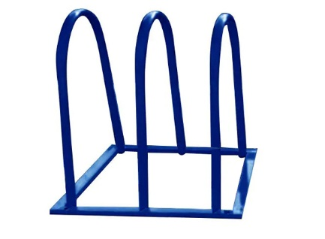 | Матеріал: труба металева Ø 32х1,5 мм; 40х20х1,5 Порошкове фарбування згідно палітрі RAL | 3,300 | 3,500
8 |  |  |  | Матеріал: Сталь нержавіюча | 6,270 | 6,650
 |  |  |  | Кількість веломісць: 3 Довжина: 870 мм Ширина: 630 мм Висота: 650 мм Ширина веломісця: 220 мм
9 | 79266 | Велопарковка "СПІРАЛЬ"-7 (7 веломісць) |  | Кількість веломісць: 7 Довжина: 2500 мм Ширина: 500 мм Висота по кільцях спіралі: 630 мм Висота стовпів: 710 мм Ширина веломісця: 220 мм Матеріал: спіраль-труба металева Ø 32 мм; стовп- труба металева Ø 60 мм Порошкове фарбування згідно палітрі RAL | 10,725 | 11,375
10 | 78982 | Велопарковка "СПИРАЛЬ"-5 (5 веломісць) | 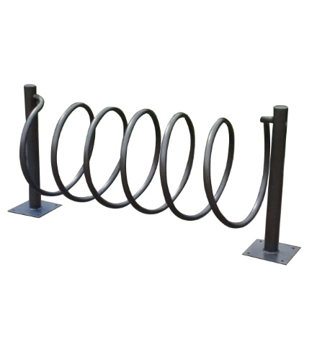 | Матеріал: спіраль-труба металева Ø 32 мм; стовп- труба металева Ø 60 мм Порошкове фарбування згідно палітрі RAL | 6,600 | 7,000
11 |  |  |  | Матеріал: Сталь нержавіюча | 12,045 | 12,775
 |  |  |  | Кількість веломісць: 5 Довжина: 1800 мм Ширина: 500 мм Висота по кільцях спіралі: 630 мм Висота стовпів: 710 мм Ширина веломісця: 220 мм
12 | 00108 | Велопарковка "СПИРАЛЬ"-3 (3 веломісця) | 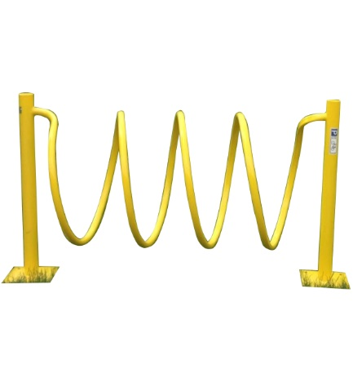 | Матеріал: спіраль-труба металева Ø 32 мм; стовп- труба металева Ø 60 мм Порошкове фарбування згідно палітрі RAL | 5,940 | 6,300
13 |  |  |  | Матеріал: Сталь нержавіюча | 10,480 | 11,115
 |  |  |  | Кількість веломісць: 3 Довжина: 1400 мм Ширина: 500 мм Висота по кільцях спіралі: 630 мм Висота стовпів: 710 мм Ширина веломісця: 220 мм
14 |  | Велопарковка "Дабл - Байк" (на 10 веломісць) | 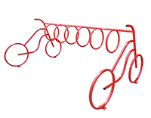 | Кількість веломісць: 10 Довжина: 3600 мм Ширина: 1430 мм (по велосипедах) Висота: 1000 мм (по руль) Ширина веломісця: 320 мм Матеріал: труба металева Ø 32х1,5 мм; Ø 25х1,5 мм Порошкове фарбування згідно палітрі RAL | 12,375 | 13,125
15 | 03827 | Велопарковка "Дабл - Байк" (на 7 веломісць) |  | Кількість веломісць: 7 Довжина: 2280 мм Ширина: 1430 мм (по велосипедах) Висота: 1000 мм (по руль) Ширина веломісця: 320 мм Матеріал: труба металева Ø 32х1,5 мм; Ø 25х1,5 мм Порошкове фарбування згідно палітрі RAL | 7,840 | 8,315
16 | 78994 | Велопарковка "Дабл - Байк" (на 5 веломісць) |  | Кількість веломісць: 5 Довжина: 1830 мм Ширина: 1430 мм (по велосипедах) Висота: 1000 мм (по руль) Ширина веломісця: 320 мм Матеріал: труба металева Ø 32х1,5 мм; Ø 25х1,5 мм Порошкове фарбування згідно палітрі RAL | 6,850 | 7,265
17 | 79848 | Велопарковка "Дабл - Байк" (на 3 веломісць) |  | Матеріал: труба металева Ø 32х1,5 мм; Ø 25х1,5 мм Порошкове фарбування згідно палітрі RAL | 5,775 | 6,125
18 |  |  |  | Матеріал: Сталь нержавіюча | 11,505 | 12,200
19 |  |  |  | Кількість веломісць: 3 Довжина: 1100 мм Ширина: 1430 мм (по велосипедах) Висота: 1000 мм (по руль) Ширина веломісця: 320 мм Матеріал: труба металева Ø 32х1,5 мм; Ø 25х1,5 мм Порошкове фарбування згідно палітрі RAL
20 | 80110 | Велопарковка «Дуга» з кріпленням під рекламне пано (на 10 веломісць) | 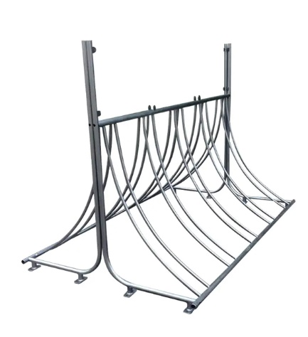 | Матеріал: труба металева Ø 32 мм Порошкове фарбування згідно палітрі RAL | 10,890 | 11,550
21 |  |  |  | Матеріал: Сталь нержавіюча | 17,820 | 18,900
22 |  |  |  | Кількість веломісць: 10 Ширина: 2000 мм Висота: 1000 мм + 500 мм для реклами Ширина веломісця: 100 мм
23 | 79227 | Велопарковка "Скрепка"-2 (2 веломісця) | 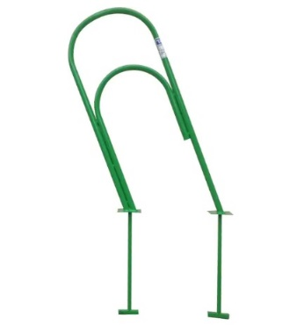 | Матеріал: труба металева Ø 32 мм Порошкове фарбування згідно палітрі RAL | 1,450 | 1,450
24 |  |  |  | Кількість веломісць: 2 Ширина: 480 мм Висота: 1000 мм

